圖表索引
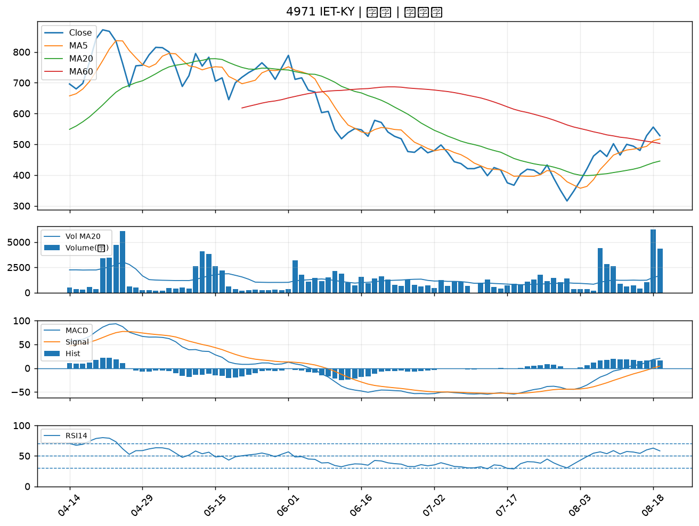
股票代號 | 股票名稱 | 市場 | 買進觀察分級 | 主力突破分數 | 圖表路徑
2637 | 慧洋-KY | 上市 | A級 | 6 | output/charts/20260819/2637_慧洋-KY.png
2520 | 冠德 | 上市 | A級 | 5 | output/charts/20260819/2520_冠德.png
2601 | 益航 | 上市 | A級 | 4 | output/charts/20260819/2601_益航.png
2537 | 聯上發 | 上市 | A級 | 4 | output/charts/20260819/2537_聯上發.png
6177 | 達麗 | 上市 | A級 | 4 | output/charts/20260819/6177_達麗.png
2617 | 台航 | 上市 | B級 | 6 | output/charts/20260819/2617_台航.png
2609 | 陽明 | 上市 | B級 | 5 | output/charts/20260819/2609_陽明.png
2605 | 新興 | 上市 | B級 | 5 | output/charts/20260819/2605_新興.png
2641 | 正德 | 上櫃 | B級 | 5 | output/charts/20260819/2641_正德.png
5607 | 遠雄港 | 上市 | B級 | 5 | output/charts/20260819/5607_遠雄港.png
1727 | 中華化 | 上市 | B級 | 4 | output/charts/20260819/1727_中華化.png
2851 | 中再保 | 上市 | B級 | 4 | output/charts/20260819/2851_中再保.png
6715 | 嘉基 | 上市 | B級 | 4 | output/charts/20260819/6715_嘉基.png
2542 | 興富發 | 上市 | B級 | 4 | output/charts/20260819/2542_興富發.png
4416 | 三圓 | 上櫃 | B級 | 4 | output/charts/20260819/4416_三圓.png
1815 | 富喬 | 上櫃 | B級 | 3 | output/charts/20260819/1815_富喬.png
2351 | 順德 | 上市 | B級 | 3 | output/charts/20260819/2351_順德.png
3265 | 台星科 | 上櫃 | B級 | 3 | output/charts/20260819/3265_台星科.png
2417 | 圓剛 | 上市 | B級 | 3 | output/charts/20260819/2417_圓剛.png
1808 | 潤隆 | 上市 | B級 | 3 | output/charts/20260819/1808_潤隆.png
2884 | 玉山金 | 上市 | B級 | 3 | output/charts/20260819/2884_玉山金.png
2302 | 麗正 | 上市 | B級 | 3 | output/charts/20260819/2302_麗正.png
1402 | 遠東新 | 上市 | B級 | 3 | output/charts/20260819/1402_遠東新.png
2915 | 潤泰全 | 上市 | B級 | 3 | output/charts/20260819/2915_潤泰全.png
8109 | 博大 | 上櫃 | B級 | 3 | output/charts/20260819/8109_博大.png
3450 | 聯鈞 | 上市 | B級 | 2 | output/charts/20260819/3450_聯鈞.png
1216 | 統一 | 上市 | B級 | 2 | output/charts/20260819/1216_統一.png
2371 | 大同 | 上市 | B級 | 2 | output/charts/20260819/2371_大同.png
6125 | 廣運 | 上櫃 | B級 | 2 | output/charts/20260819/6125_廣運.png
4971 | IET-KY | 上櫃 | B級 | 2 | output/charts/20260819/4971_IET-KY.png

2637 慧洋-KY｜A級
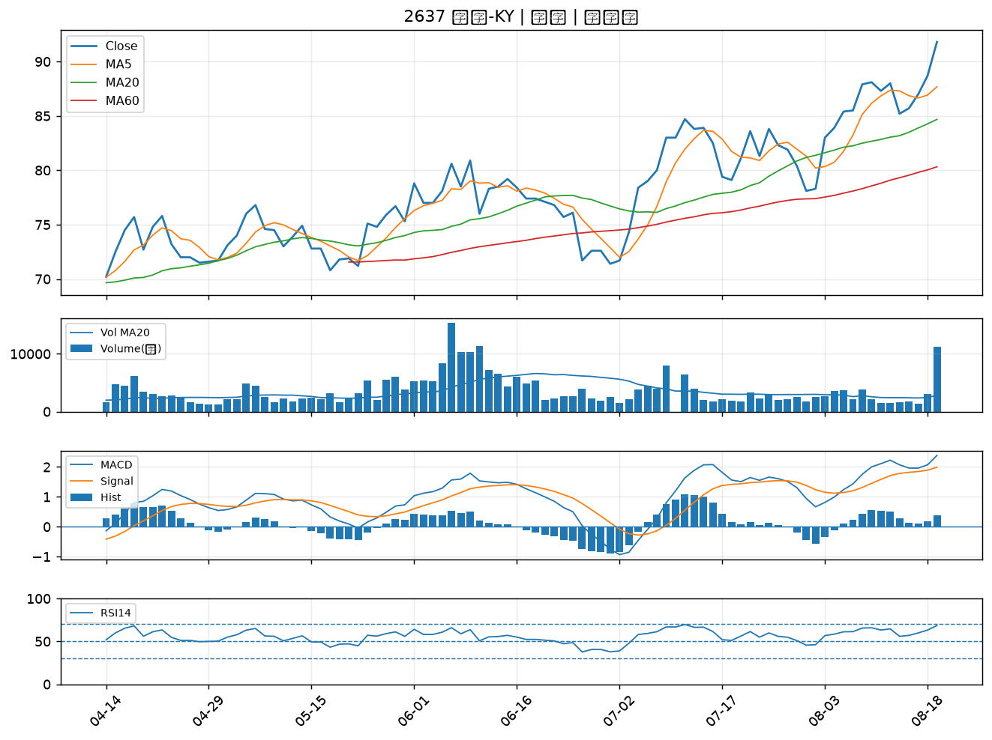

2520 冠德｜A級
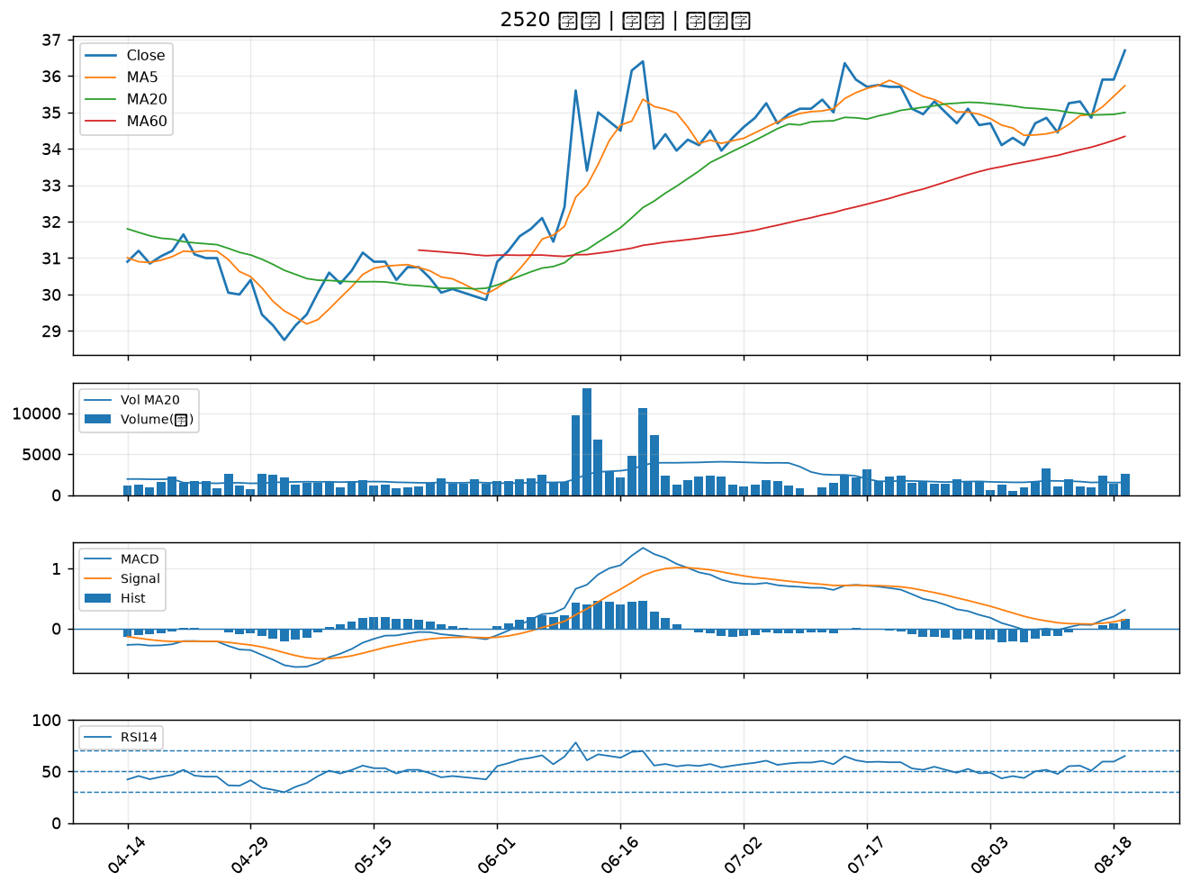

2601 益航｜A級
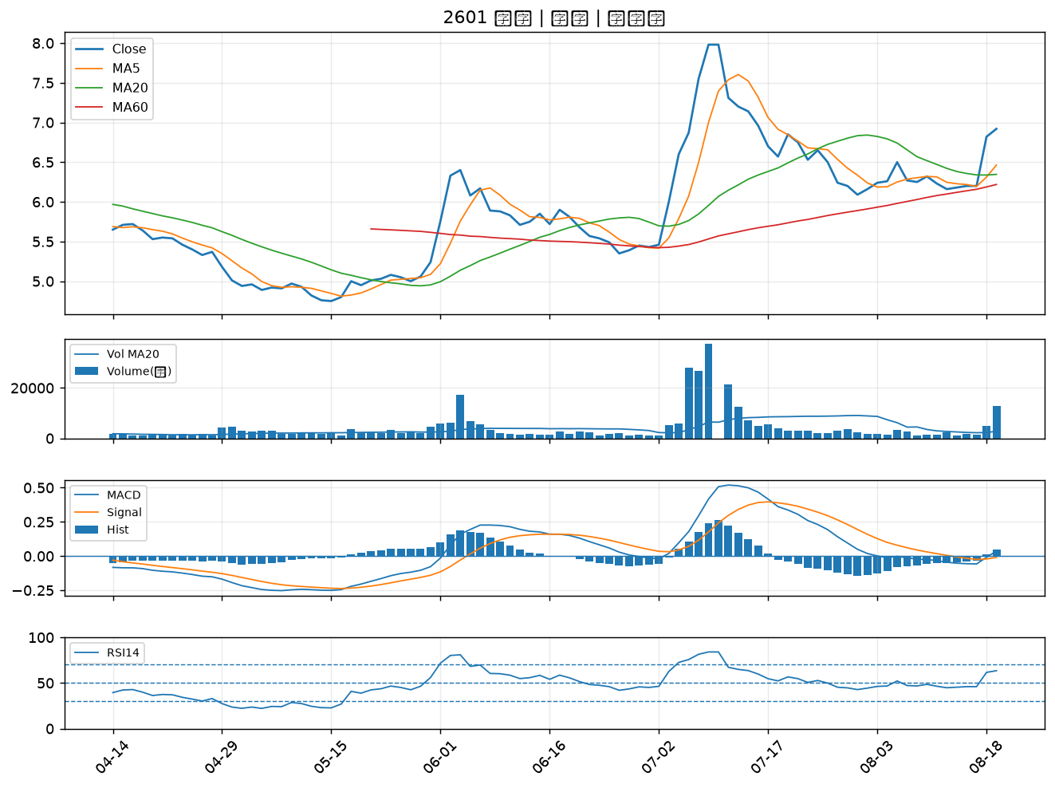

2537 聯上發｜A級
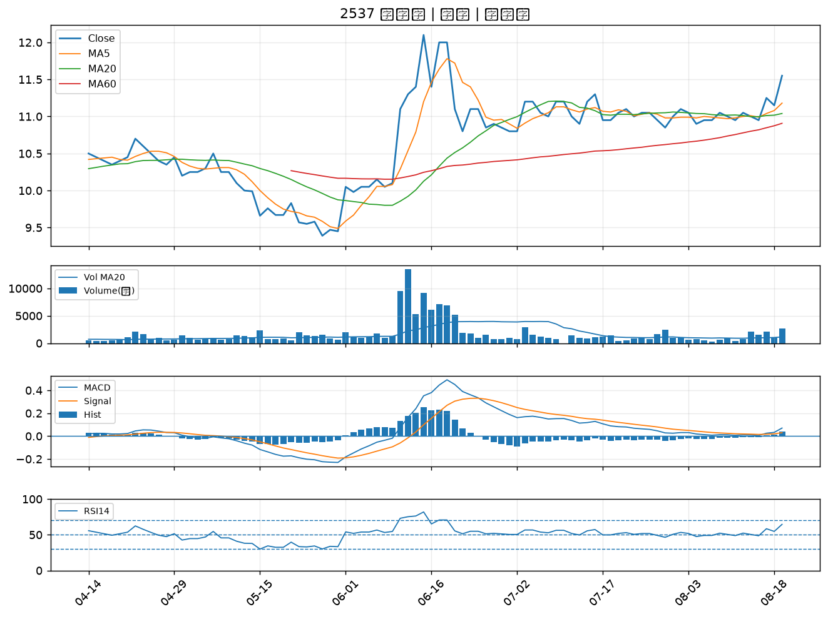

6177 達麗｜A級
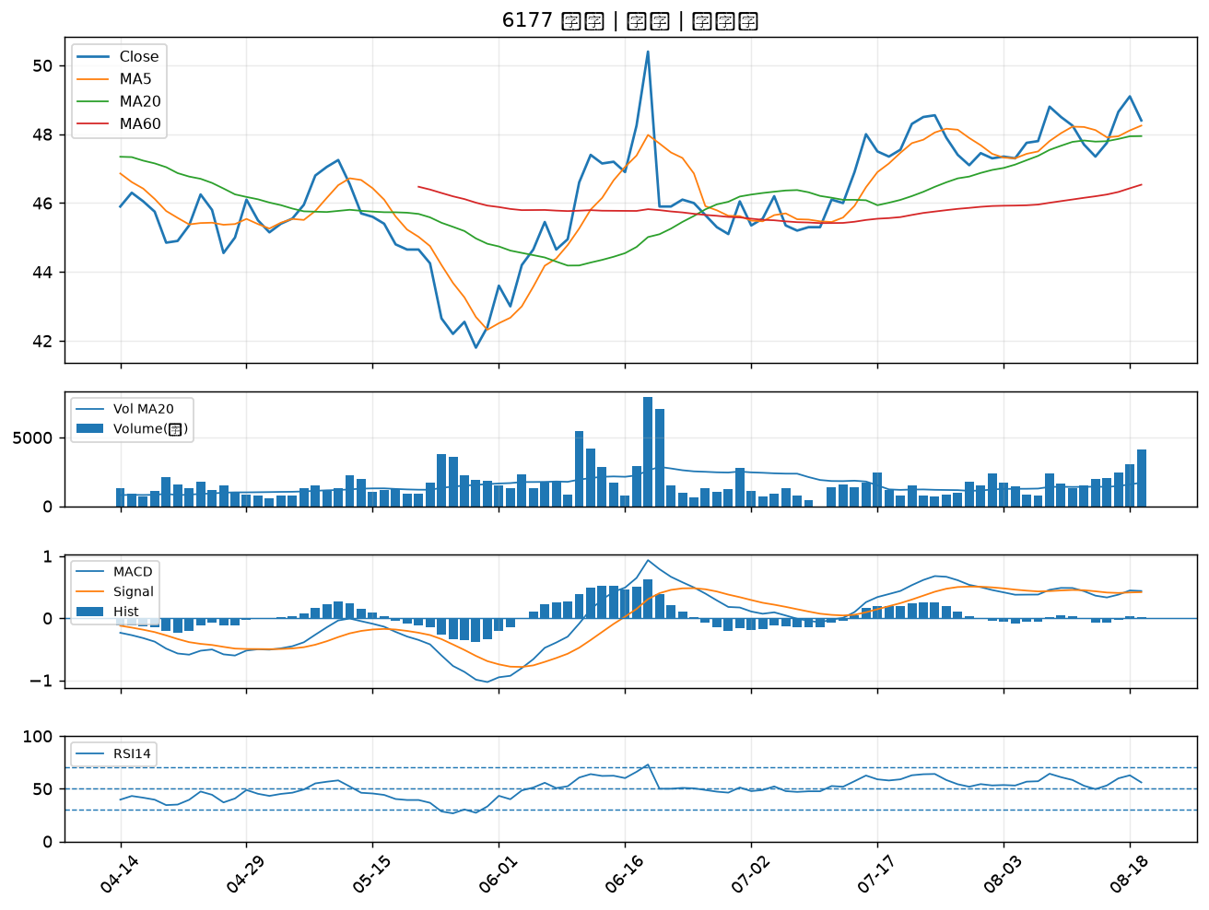

2617 台航｜B級
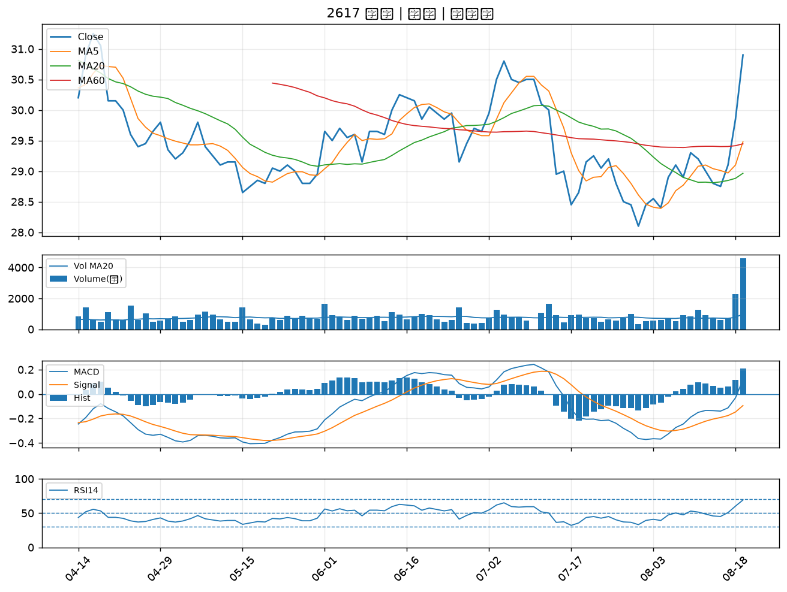

2609 陽明｜B級
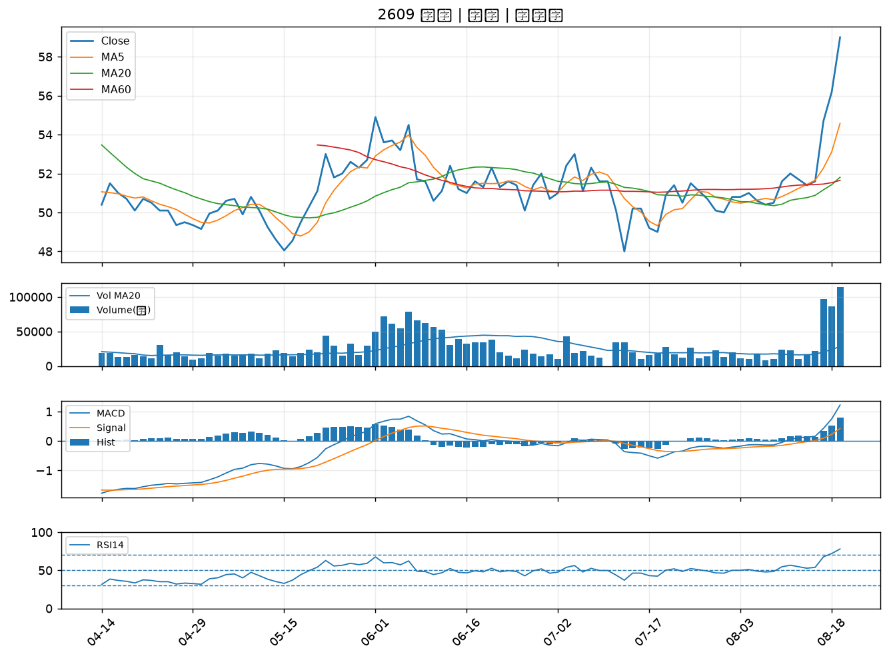

2605 新興｜B級
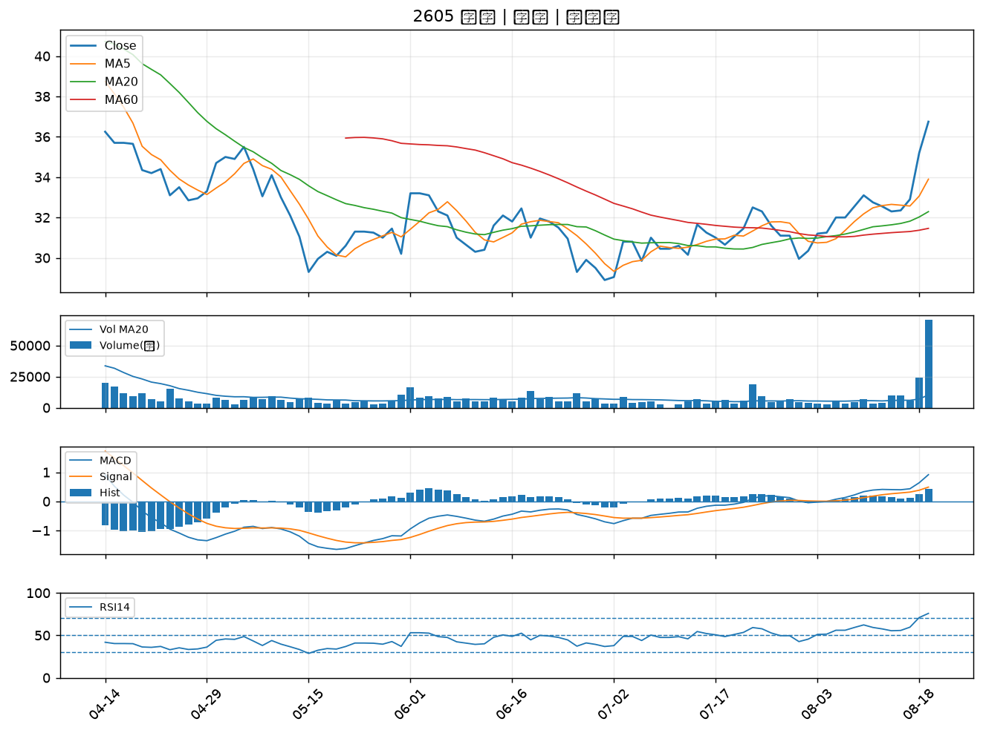

2641 正德｜B級
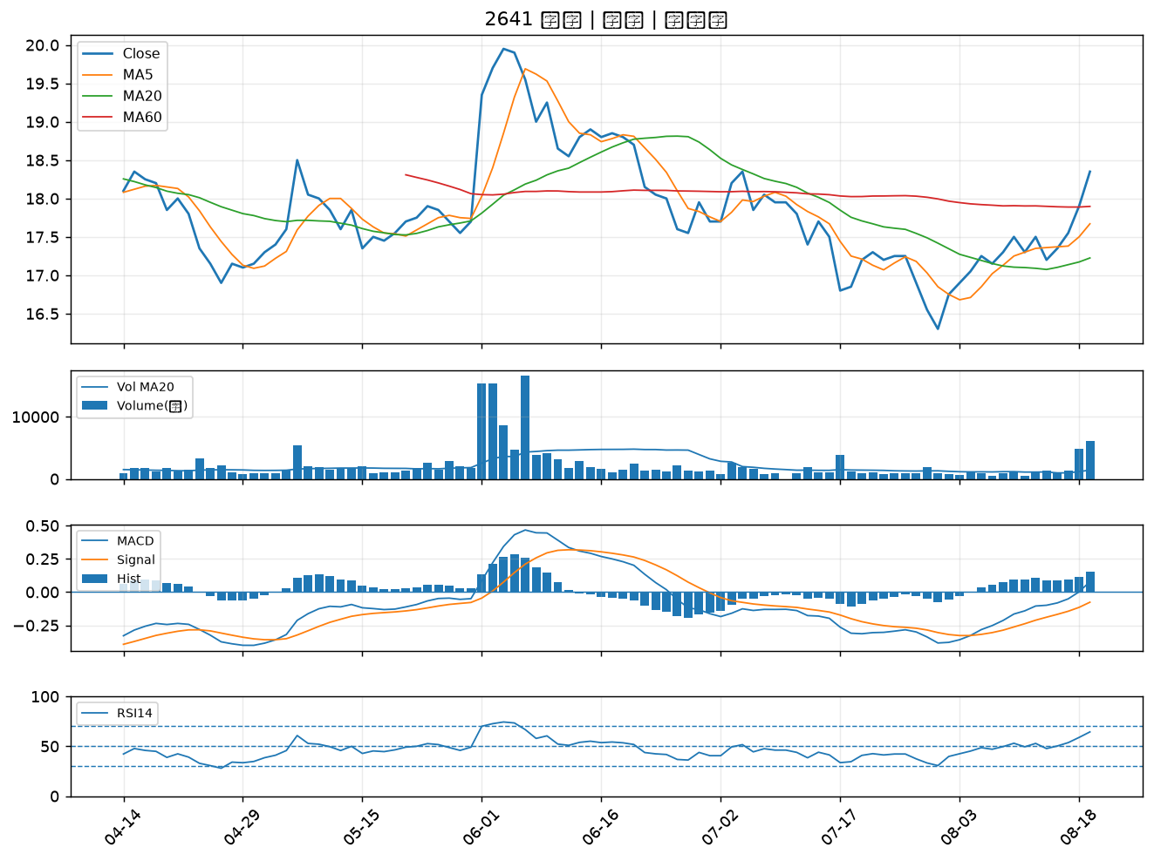

5607 遠雄港｜B級
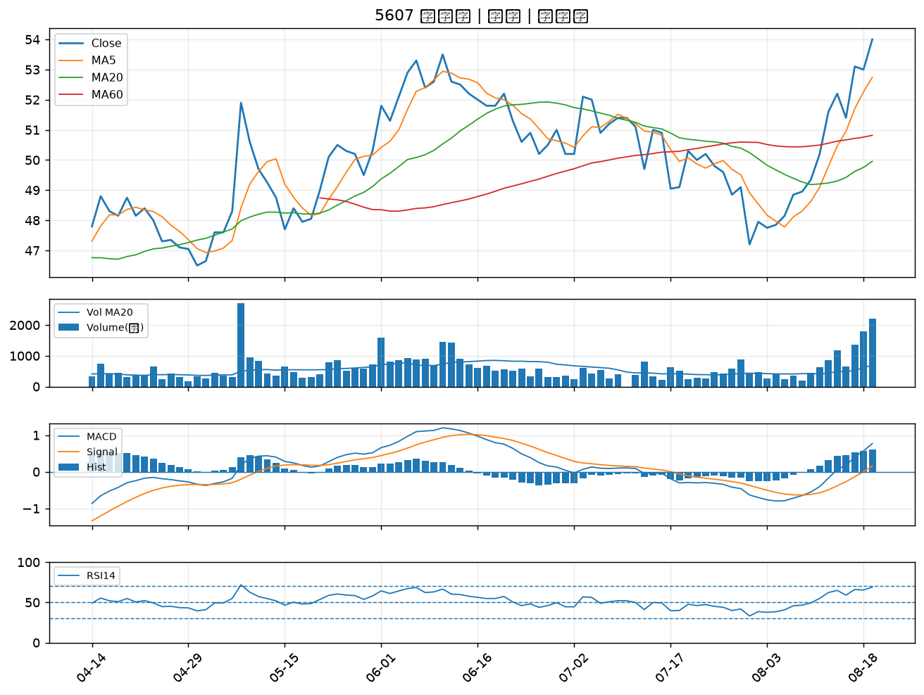

1727 中華化｜B級
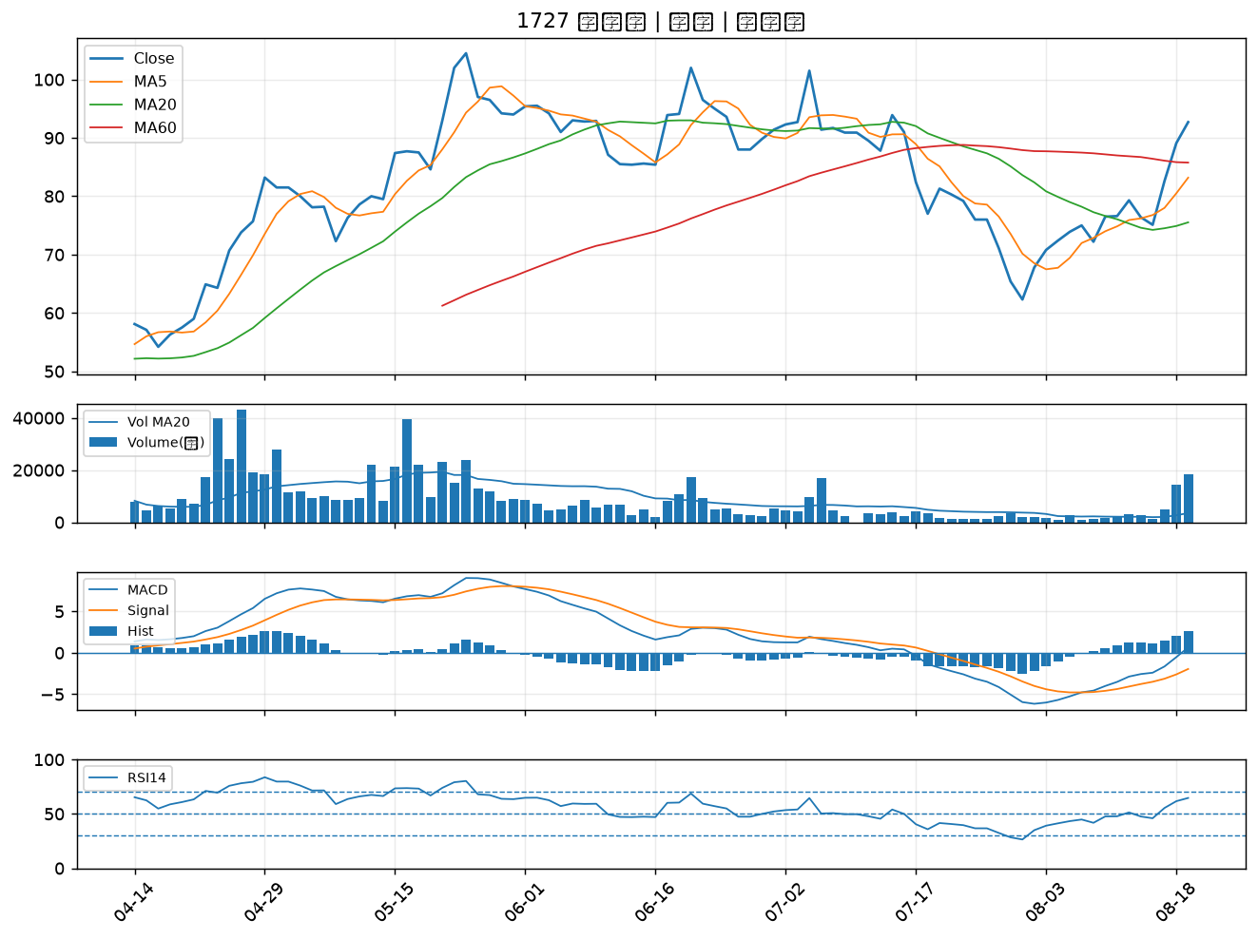

2851 中再保｜B級
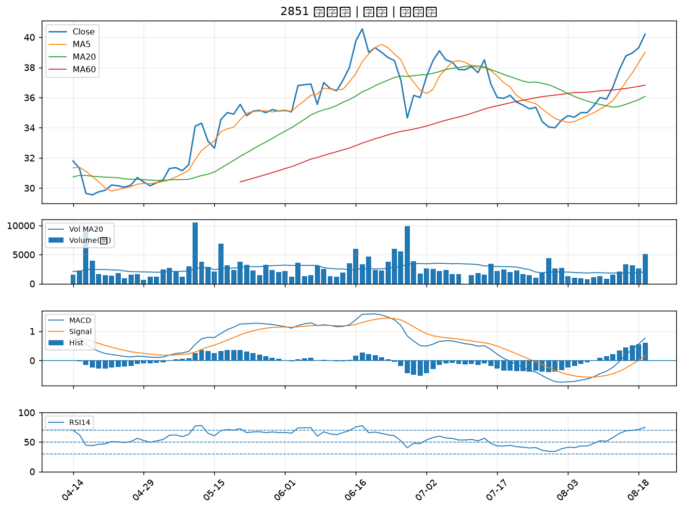

6715 嘉基｜B級
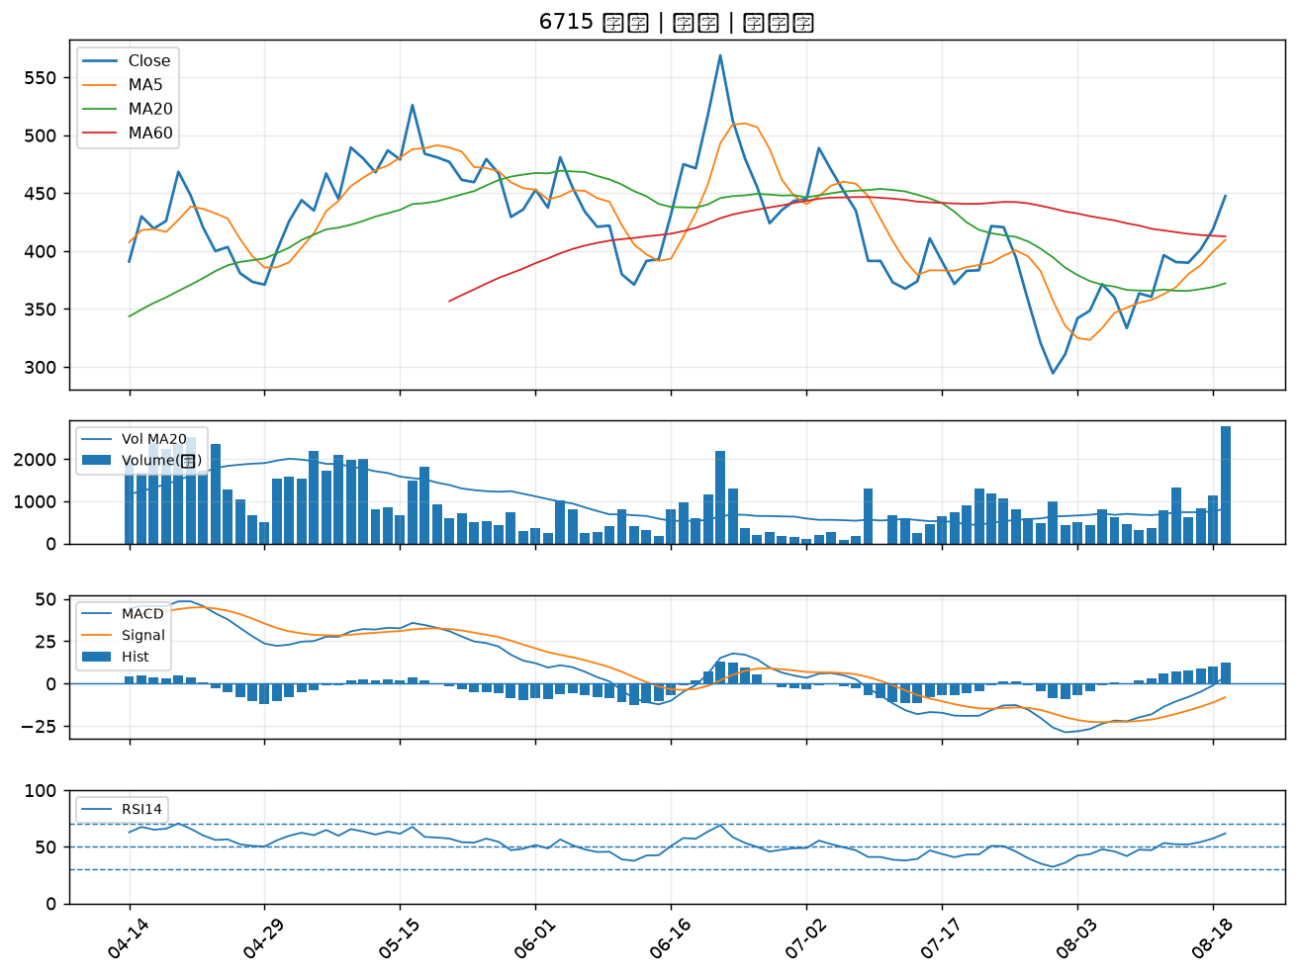

2542 興富發｜B級
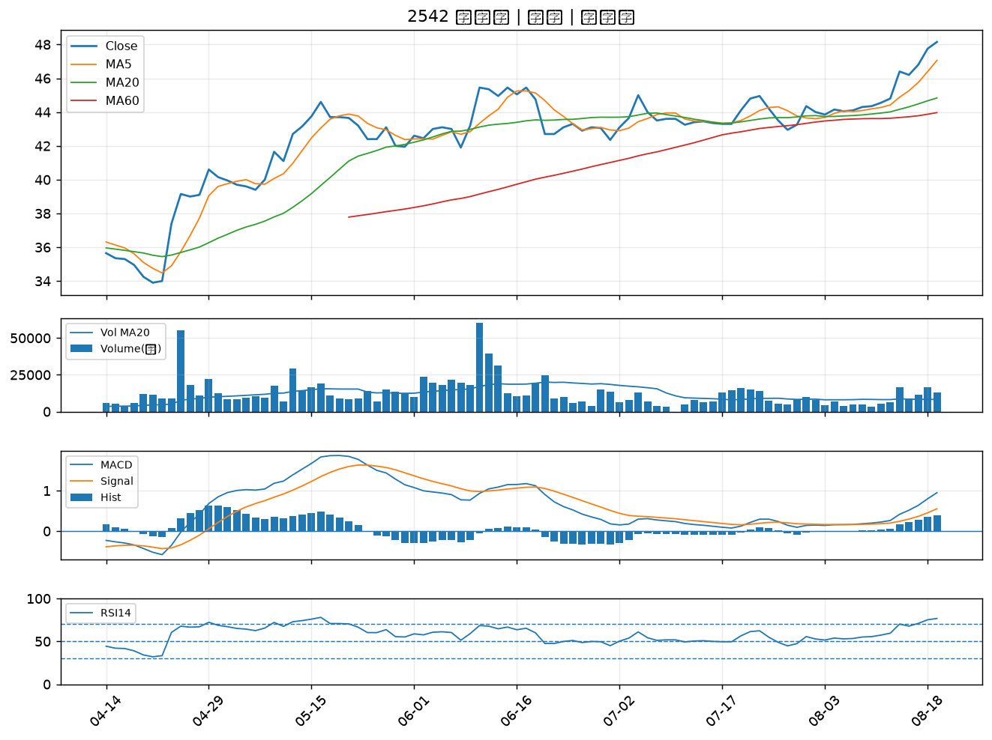

4416 三圓｜B級
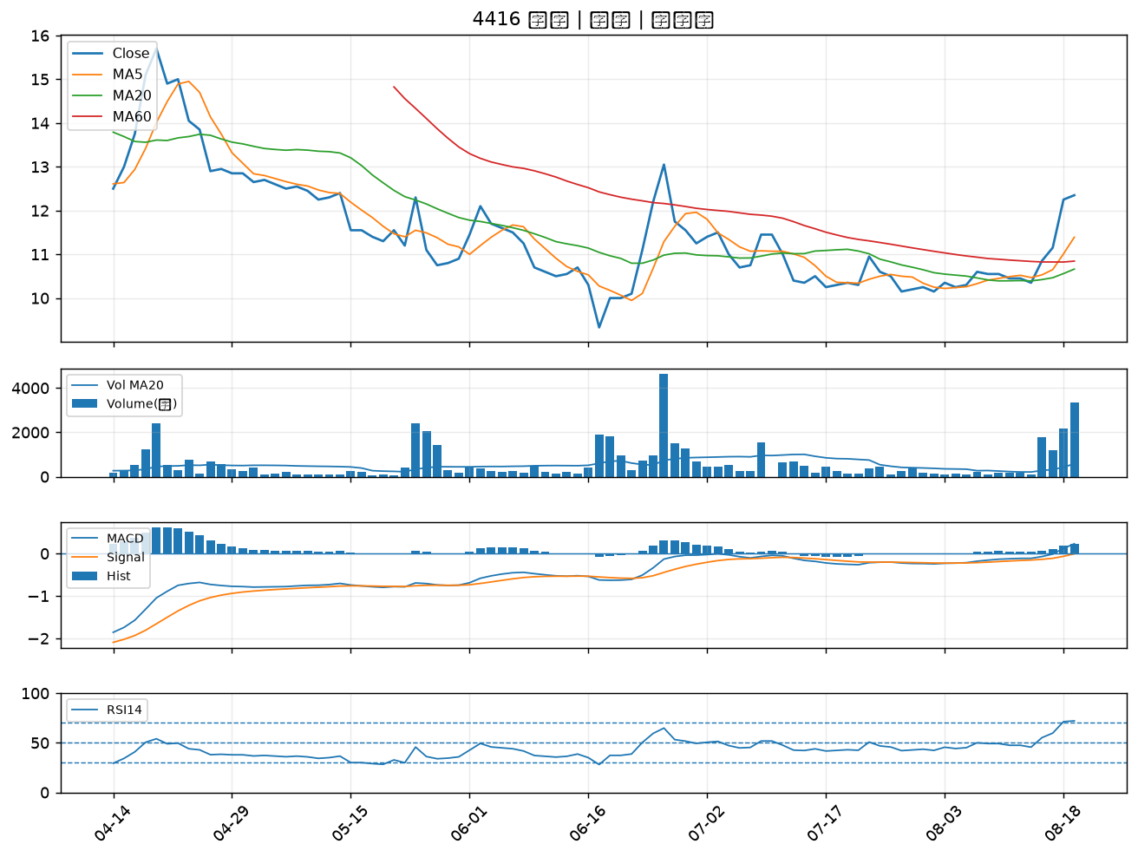

1815 富喬｜B級
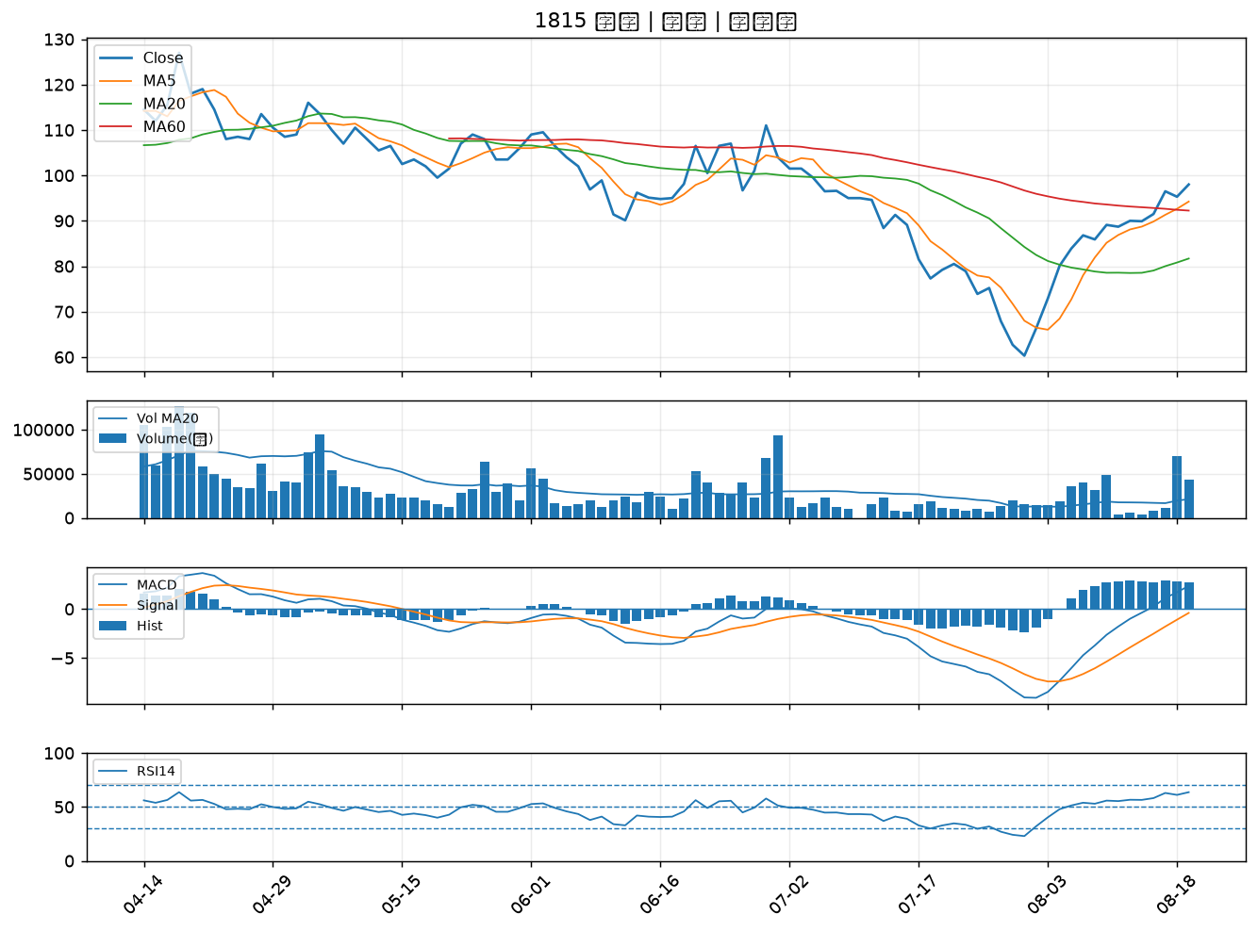

2351 順德｜B級
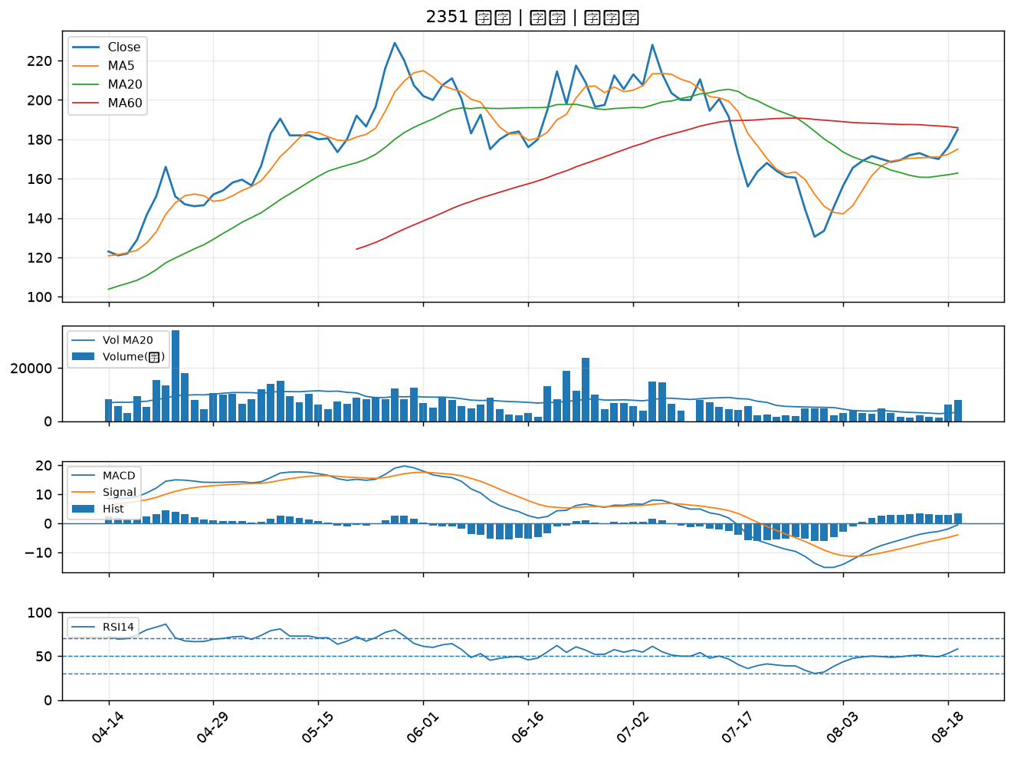

3265 台星科｜B級
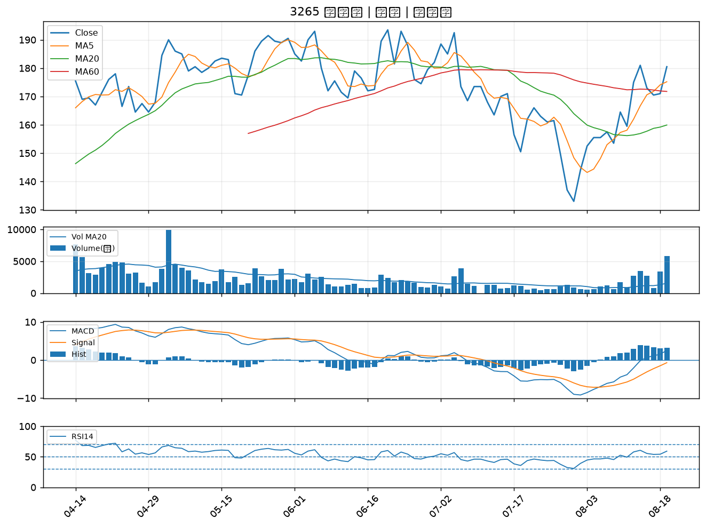

2417 圓剛｜B級
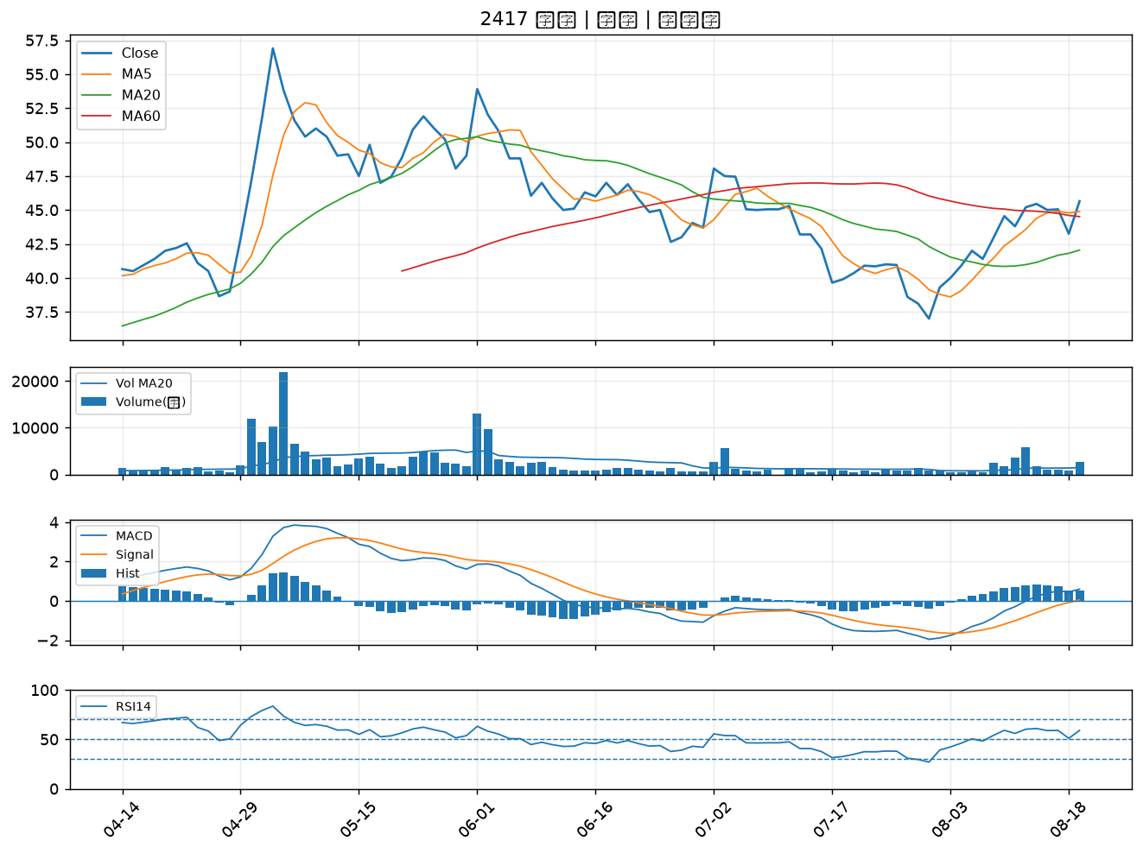

1808 潤隆｜B級
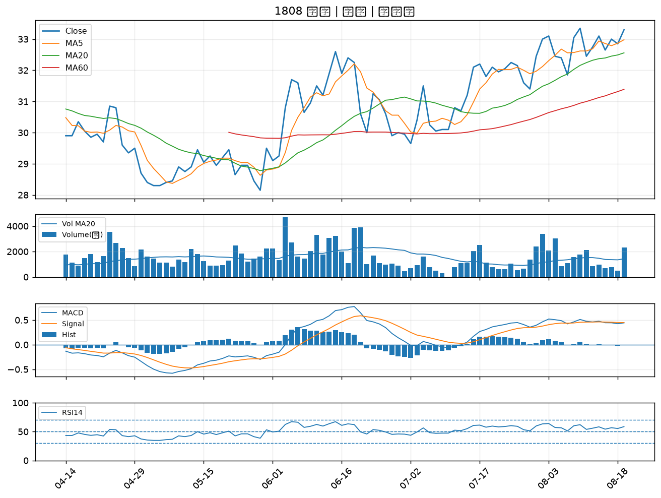

2884 玉山金｜B級
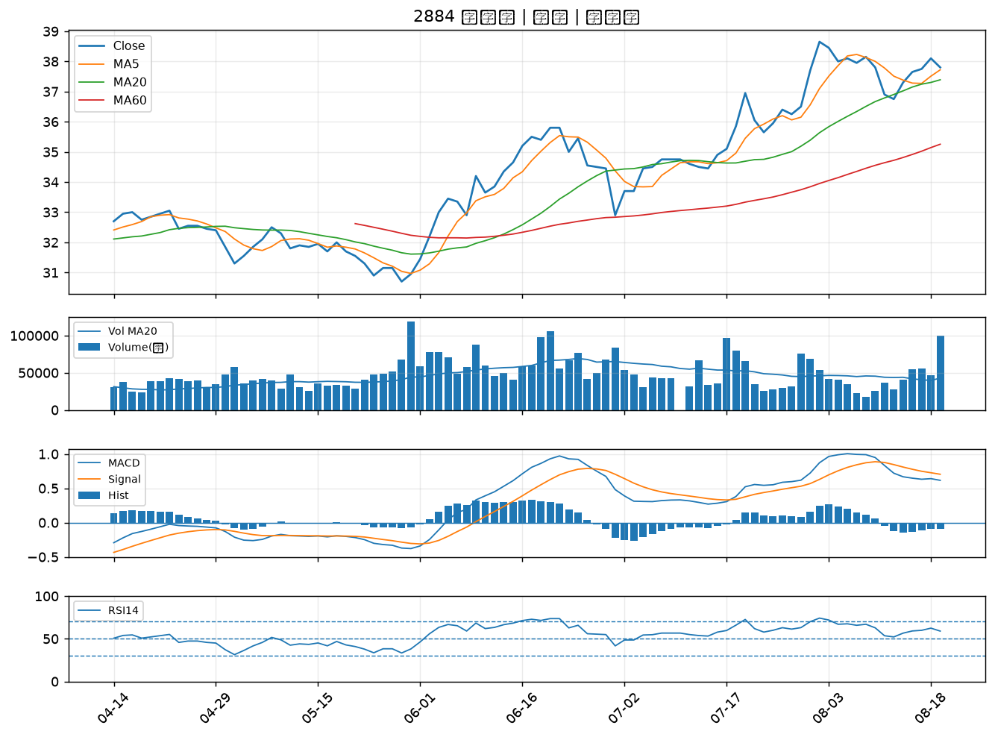

2302 麗正｜B級
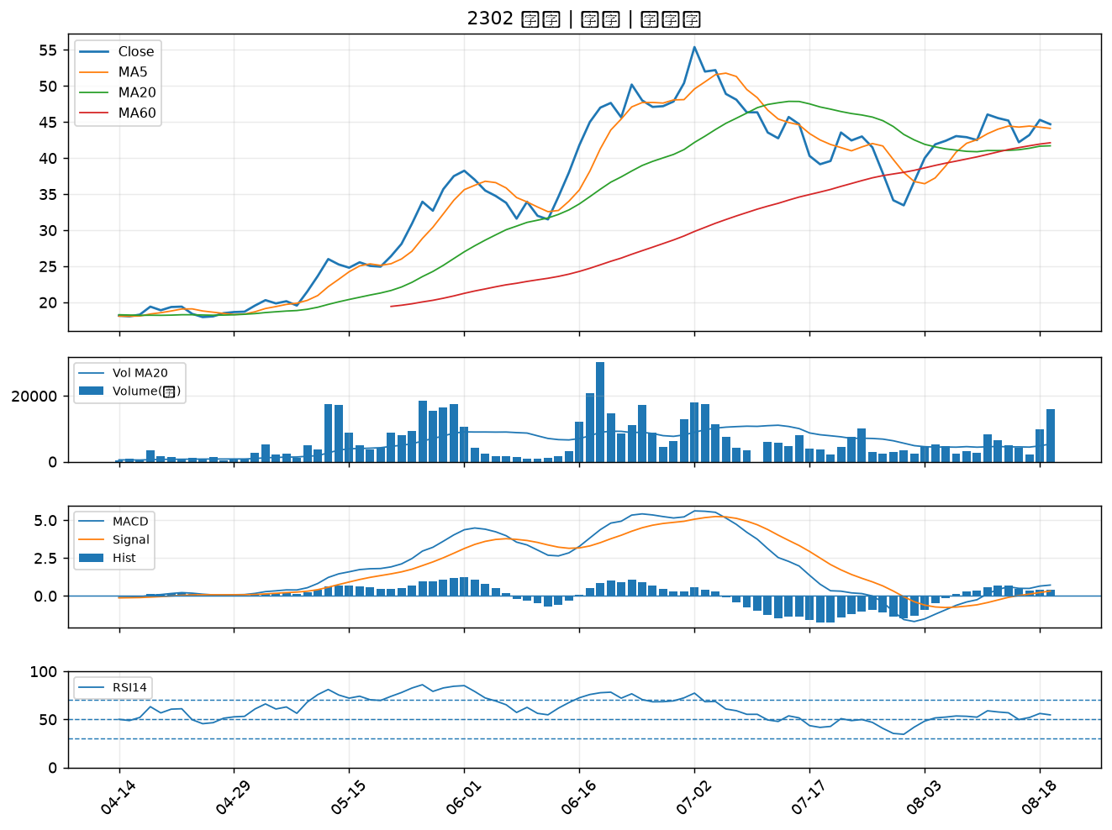

1402 遠東新｜B級
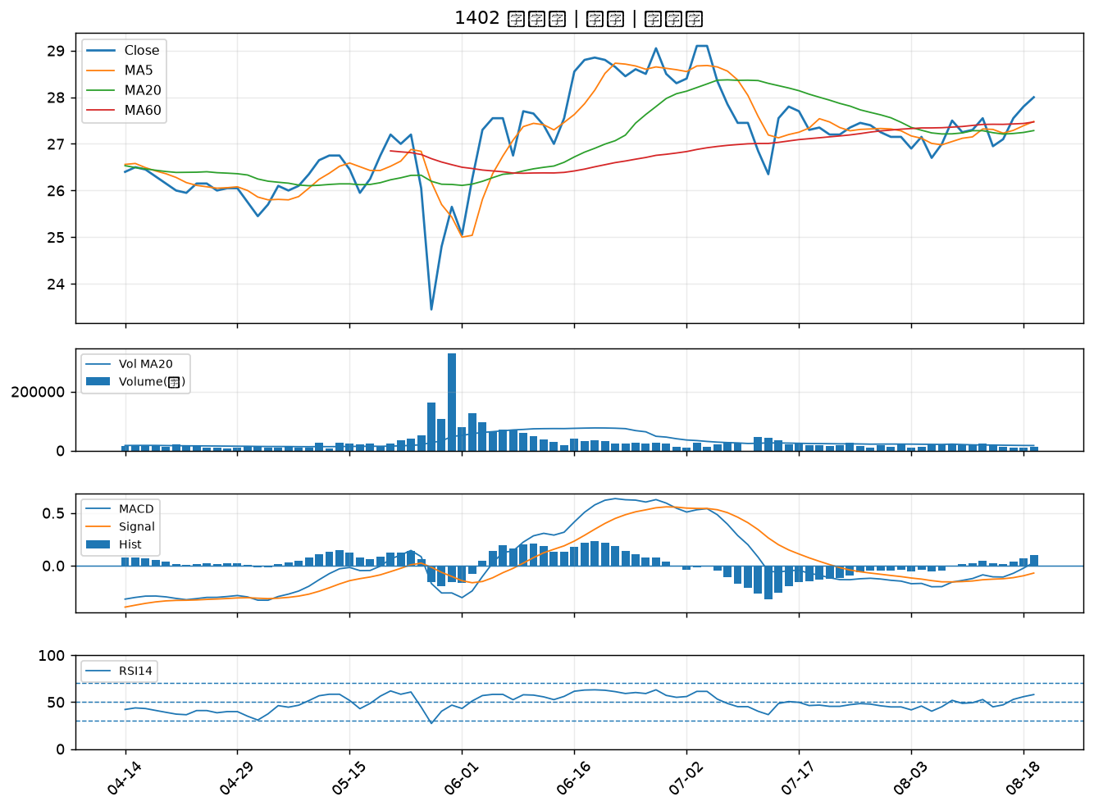

2915 潤泰全｜B級
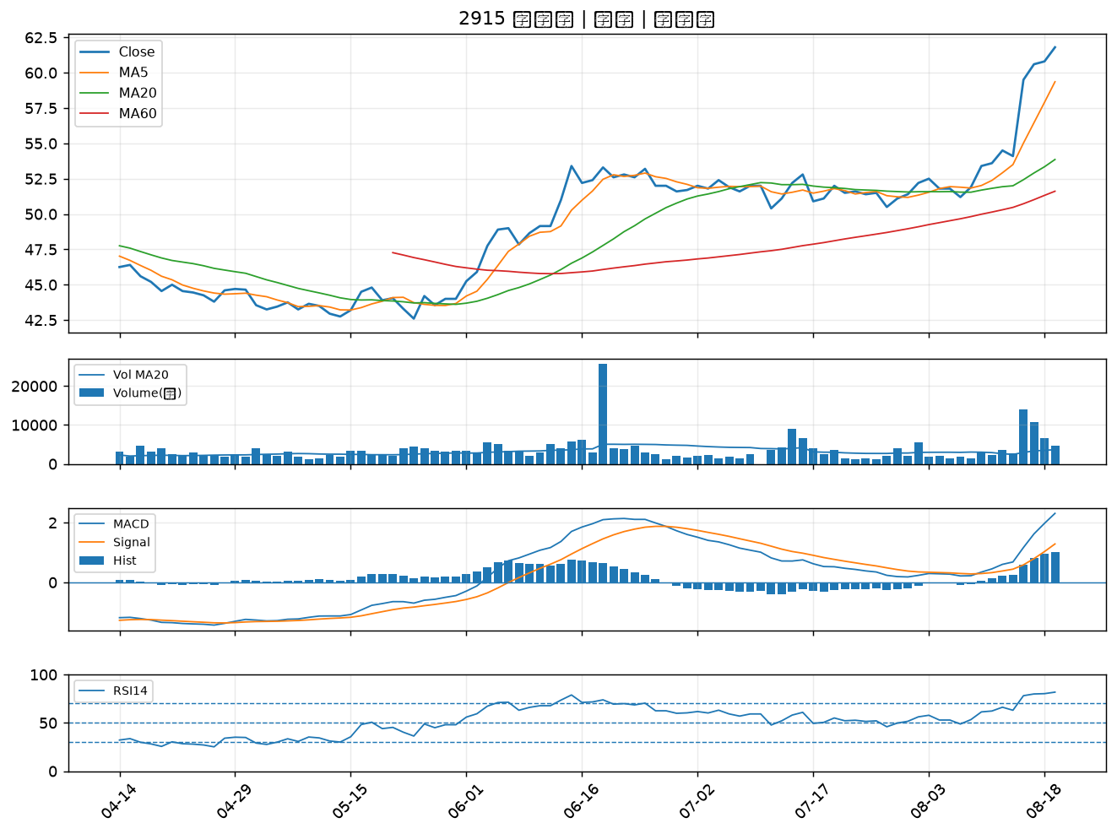

8109 博大｜B級
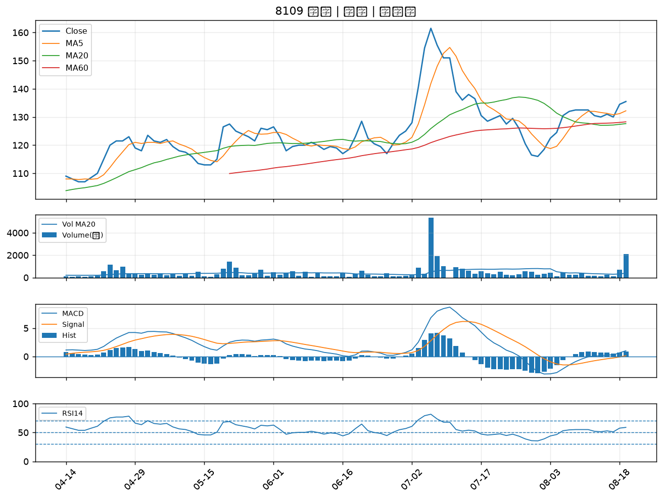

3450 聯鈞｜B級
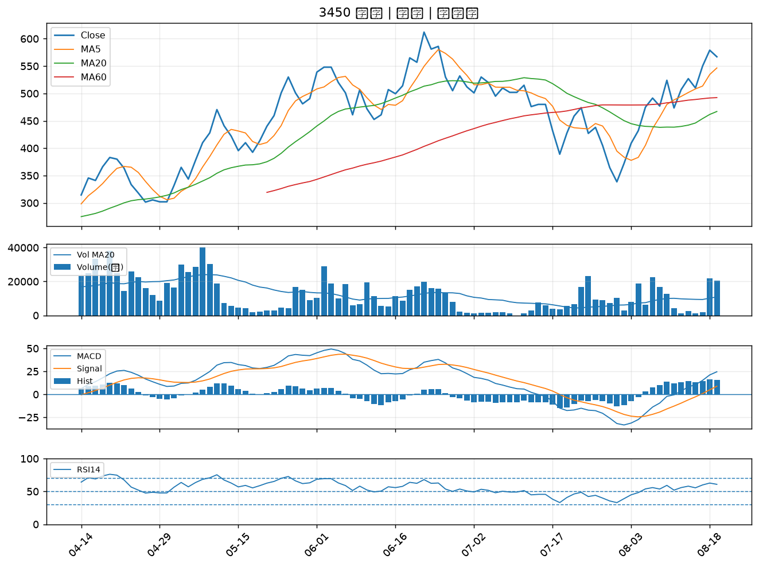

1216 統一｜B級
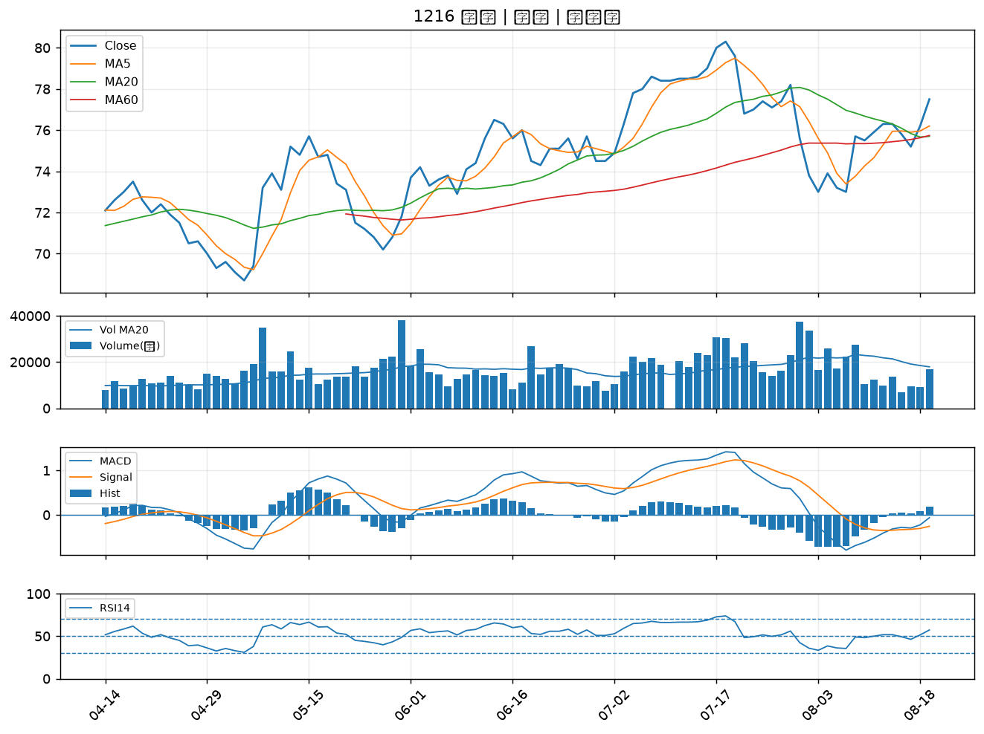

2371 大同｜B級
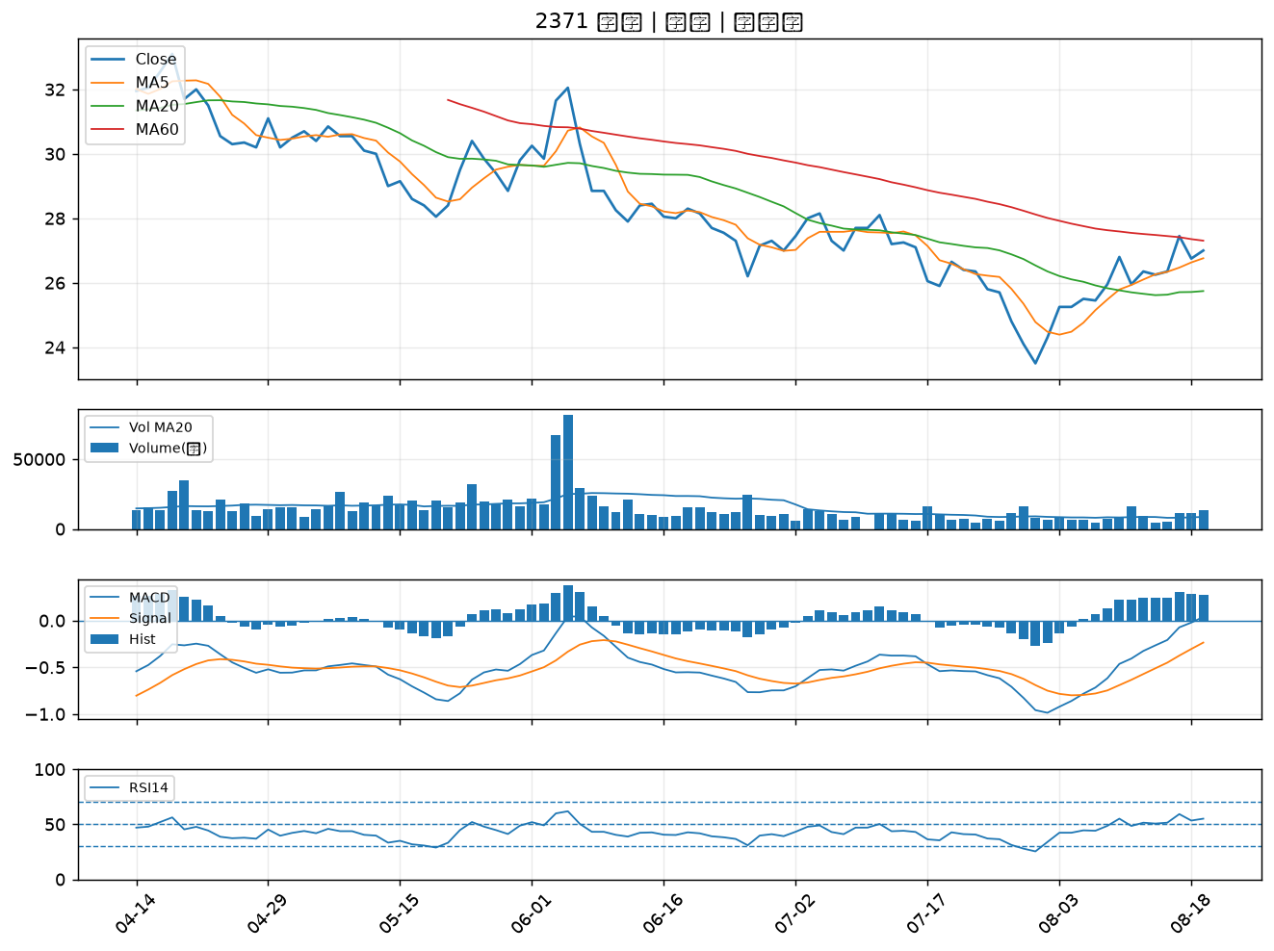

6125 廣運｜B級
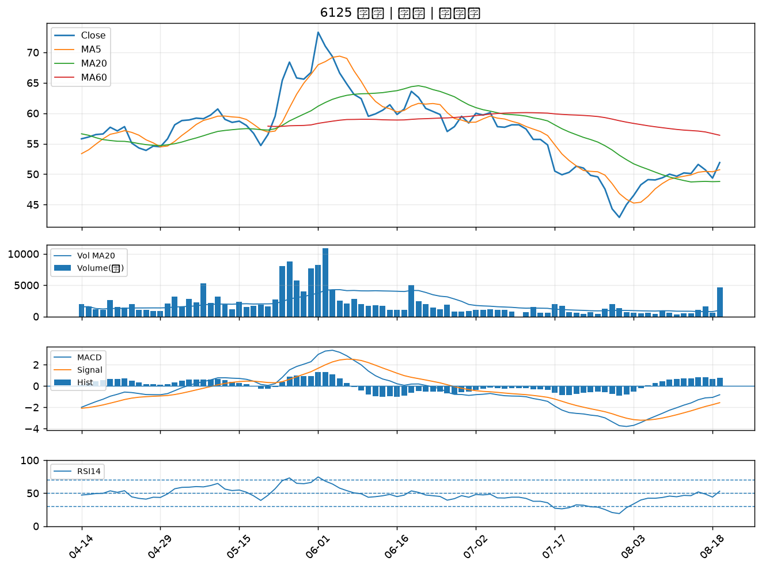

4971 IET-KY｜B級

